상품제안서
작호도 까치와호랑이 오죽선 부채 | 상품코드: F31394

 |  |  |  |  |  |  | 02-412-0044 | www.easy1.co.kr
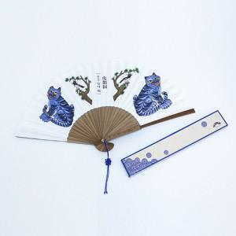

【상세/제작정보】 | <p><b><span style="font-size: 12pt;">** 배송비- 한박스 100개 / 4500원 별도&nbsp;</span></b></p>

【인쇄/포장옵션】 | 레이저 / 포장비별도

【공급단가】 | 수량 | 100~ | 300~ | 500~ | 1,000~ | 3,000~
*VAT별도 | 단가 | 8,400원 | 8,260원 | 8,050원 | 7,910원 | 7,700원

【상품 URL】 | https://dev.easy1.co.kr:443/src/goods_detail.php?gdno=31394

